DFS_ OLIO MOTORE
1 Litro ^{(*)}
(*) Le immagini non sono vincolanti
5 Litri ^{(*)}
20 Litri ^{(*)}
60 Litri ^{(*)}
208 Litri ^{(*)}
 |  | 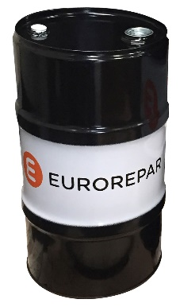 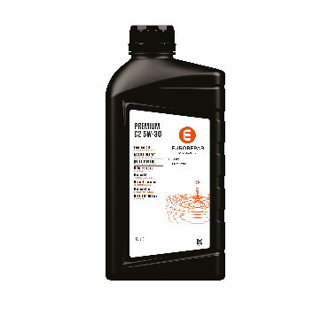 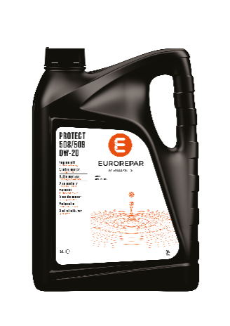 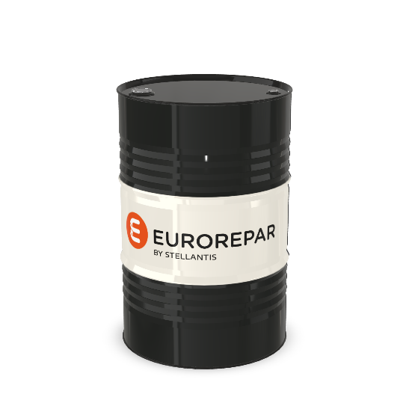 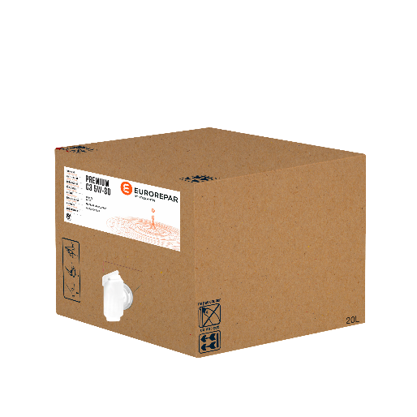

 | OLIO MOTORE |  |  |  |  |  |  |  |  |  |  |  |  | Aggiornamento : |  | 2026-09-01
 | LUBRIFICANTI
 | Ms* = Conforme alle specifiche.

Prodotto | Grado | Volume in litri | PART NUMBER | ACEA | API | STELLANTIS Approvazione | OPEL Approvazione | Ms* VW | Ms* Renault | Ms* MB | Ms* BMW | Ms* Volvo | Ms* Ford Jaguar Land Rover | Ms* Porsche | Ms* Asian brands | Completamente retrocompatibile | PVP €/L 01/06/2026 | New PVP €/L al 01/09/2026 | Lett.Sconto | SCONTO PNR % CONSIGLIATO | PNR €/L 01/06/2026 | New PNR €/L al 01/09/2026
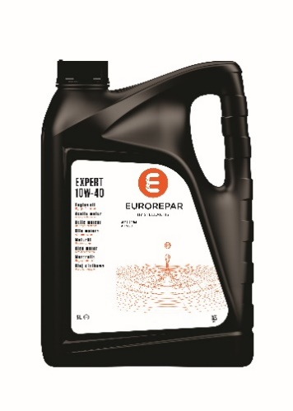 EUROREPAR EXPERT | 10W40 | 1 | 6503207880 | A3 B4 | SL CF | - | - | - | RN 0700 | 229.1 | - | - | - | - | - | PSA B71 2310 | 14.67 | 15.41 | 6E | 53% | 6.90 | 7.24
 |  | 5 | 6503207980 | A3 B4 | SL CF | - | - | - | RN 0700 | 229.1 | - | - | - | - | - | PSA B71 2310 | 14.11 | 14.82 | 6E | 53% | 6.63 | 6.97
 |  | 20 | 6503208080 | A3 B4 | SL CF | - | - | - | RN 0700 | 229.1 | - | - | - | - | - | PSA B71 2310 | 13.54 | 14.22 | 6E | 53% | 6.37 | 6.68
 |  | 60 | 6503208180 | A3 B4 | SL CF | - | - | - | RN 0700 | 229.1 | - | - | - | - | - | PSA B71 2310 | 12.99 | 13.64 | 6E | 53% | 6.10 | 6.41
 |  | 208 | 6503208280 | A3 B4 | SL CF | - | - | - | RN 0700 | 229.1 | - | - | - | - | - | PSA B71 2310 | 11.29 | 11.85 | 6E | 53% | 5.30 | 5.57
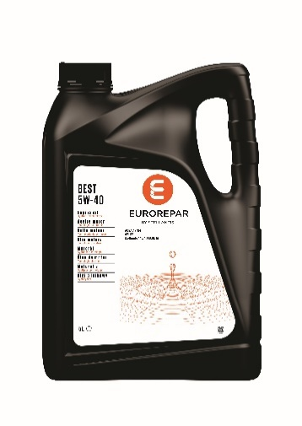 EUROREPAR BEST | 5W40 | 1 | 6503208380 | A3 B4 | SP | FPW9.55535/10 | - | 502.00 505.00 | RN 0710 RN 0700 | 229.5 | - | - | - | A40 | - | FIAT 9.55535-M2/N2/Z2 PSA B71 2296 | 16.59 | 17.42 | 6E | 53% | 7.80 | 8.19
 |  | 5 | 6503208480 | A3 B4 | SP | FPW9.55535/10 | - | 502.00 505.00 | RN 0710 RN 0700 | 229.5 | - | - | - | A40 | - | FIAT 9.55535-M2/N2/Z2 PSA B71 2296 | 15.92 | 16.72 | 6E | 53% | 7.48 | 7.86
 |  | 20 | 6503208580 | A3 B4 | SP | FPW9.55535/10 | - | 502.00 505.00 | RN 0710 RN 0700 | 229.5 | - | - | - | A40 | - | FIAT 9.55535-M2/N2/Z2 PSA B71 2296 | 15.26 | 16.02 | 6E | 53% | 7.17 | 7.53
 |  | 60 | 6503208680 | A3 B4 | SP | FPW9.55535/10 | - | 502.00 505.00 | RN 0710 RN 0700 | 229.5 | - | - | - | A40 | - | FIAT 9.55535-M2/N2/Z2 PSA B71 2296 | 14.60 | 15.33 | 6E | 53% | 6.86 | 7.21
 |  | 208 | 6503208780 | A3 B4 | SP | FPW9.55535/10 | - | 502.00 505.00 | RN 0710 RN 0700 | 229.5 | - | - | - | A40 | - | FIAT 9.55535-M2/N2/Z2 PSA B71 2296 | 13.27 | 13.93 | 6E | 53% | 6.24 | 6.55
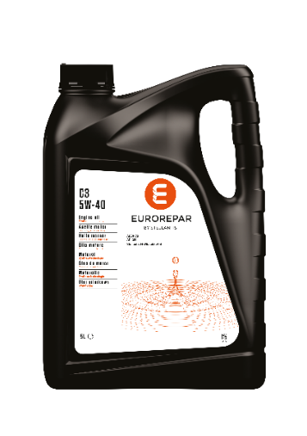 EUROREPAR C3 | 5W40 | 5 | 6503208880 | C3 | SN | FPW9.55535/09 | - | 505.00 505.01 | - | - | - | - | - | - | - | FIAT 9.55535-GH2/S2/T2 | 15.92 | 16.72 | 6E | 53% | 7.48 | 7.86
 EUROREPAR PREMIUM C2 | 5W30 | 1 | 6503208980 | C2 | - | B71 2290 | - | - | - | - | - | - | - | - | - | PSA B71 2290 | 17.00 | 17.85 | 6E | 53% | 7.99 | 8.39
 |  | 5 | 6503209080 | C2 | - | B71 2290 | - | - | - | - | - | - | - | - | - | PSA B71 2290 | 16.31 | 17.13 | 6E | 53% | 7.67 | 8.05
 |  | 20 | 6503209180 | C2 | - | B71 2290 | - | - | - | - | - | - | - | - | - | PSA B71 2290 | 15.65 | 16.43 | 6E | 53% | 7.35 | 7.72
 |  | 60 | 6503209280 | C2 | - | B71 2290 | - | - | - | - | - | - | - | - | - | PSA B71 2290 | 14.54 | 15.27 | 6E | 53% | 6.83 | 7.18
 |  | 208 | 6503209380 | C2 | - | B71 2290 | - | - | - | - | - | - | - | - | - | PSA B71 2290 | 12.95 | 13.60 | 6E | 53% | 6.09 | 6.39
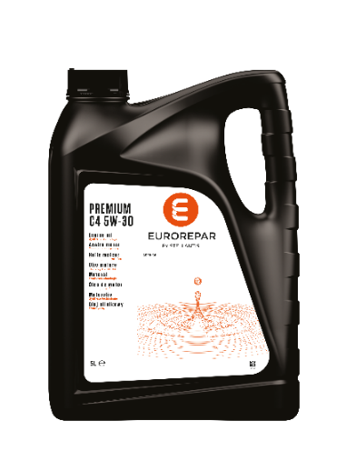 EUROREPAR PREMIUM C4 | 5W30 | 1 | 6503209980 | C4 | - | - |  | - | RN 0720 | 226.51 | - | - | - | - | - | FIAT 9.55535-S4 | 17.82 | 18.71 | 6E | 53% | 8.38 | 8.79
 |  | 5 | 6503210080 | C4 | - | - |  | - | RN 0720 | 226.51 | - | - | - | - | - | FIAT 9.55535-S4 | 17.13 | 17.99 | 6E | 53% | 8.05 | 8.45
 |  | 20 | 6503210180 | C4 | - | - |  | - | RN 0720 | 226.51 | - | - | - | - | - | FIAT 9.55535-S4 | 16.44 | 17.27 | 6E | 53% | 7.73 | 8.11
 |  | 60 | 6503210280 | C4 | - | - |  | - | RN 0720 | 226.51 | - | - | - | - | - | FIAT 9.55535-S4 | 15.77 | 16.55 | 6E | 53% | 7.41 | 7.78
 |  | 208 | 6503210380 | C4 | - | - |  | - | RN 0720 | 226.51 | - | - | - | - | - | FIAT 9.55535-S4 | 13.71 | 14.40 | 6E | 53% | 6.44 | 6.77
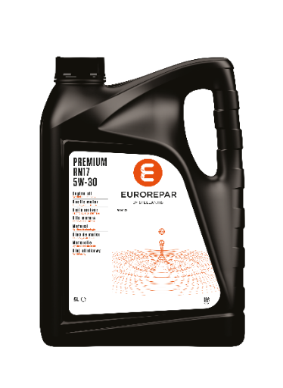 EUROREPAR PREMIUM RN17 | 5W30 | 5 | 6503211380 | C3 | - | - | - | - | RN 17 | - | - | - | - | - | - | - | 17.29 | 18.15 | 6E | 53% | 8.12 | 8.53
 |  | 20 | 6503211480 | C3 | - | - | - | - | RN 17 | - | - | - | - | - | - | - | 16.56 | 17.39 | 6E | 53% | 7.78 | 8.17
 EUROREPAR PREMIUM A5/B5 | 5W30 | 1 | 6503210980 | A5 B5 | SL CF | - | - | - | - | - | - | - | WSS-M2C913-D | - | - | - | 16.51 | 17.34 | 6E | 53% | 7.76 | 8.15
 |  | 5 | 6503211080 | A5 B5 | SL CF | - | - | - | - | - | - | - | WSS-M2C913-D | - | - | - | 15.86 | 16.65 | 6E | 53% | 7.45 | 7.83
 |  | 60 | 6503211180 | A5 B5 | SN / SN Engine Test Requirements SL / CF | - | - | - | - | - | - | - | WSS-M2C913-D/C STJLR.03.5003 | - | - | - | 14.04 | 14.75 | 6E | 53% | 6.60 | 6.93
 |  | 208 | 6503211280 | A5 B5 | SL CF | - | - | - | - | - | - | - | WSS-M2C913-D | - | - | - | 12.48 | 13.10 | 6E | 53% | 5.86 | 6.16
 EUROREPAR PREMIUM SUN | 5W30 | 1 | 6503211580 | C3 | SP | FPW9.55535/03 | - | - | - | - | - | - | - | - | - | PSA B71 2290 OV 040 1547 - G30/D30 | 20.00 | 21.00 | 6E | 53% | 9.40 | 9.87
 |  | 5 | 6503211680 | C3 | SP | FPW9.55535/03 | - | - | - | - | - | - | - | - | - | PSA B71 2290 OV 040 1547 - G30/D30 | 19.20 | 20.16 | 6E | 53% | 9.02 | 9.48
 |  | 20 | 6503211780 | C3 | SP | FPW9.55535/03 | - | - | - | - | - | - | - | - | - | PSA B71 2290 OV 040 1547 - G30/D30 | 18.40 | 19.32 | 6E | 53% | 8.65 | 9.08
 |  | 60 | 6503211880 | C3 | SP | FPW9.55535/03 | - | - | - | - | - | - | - | - | - | PSA B71 2290 OV 040 1547 - G30/D30 | 17.60 | 18.48 | 6E | 53% | 8.27 | 8.68
 |  | 208 | 6503211980 | C3 | SP | FPW9.55535/03 | - | - | - | - | - | - | - | - | - | PSA B71 2290 OV 040 1547 - G30/D30 | 16.00 | 16.80 | 6E | 53% | 7.52 | 7.90
 EUROREPAR PREMIUM C3 | 5W30 | 1 | 6503209480 | C3 | SN | - |  | 505.00 505.01 | - | 229.52 229.51 / .31 | - | - | - | - | - | - | 14.55 | 15.28 | 6E | 53% | 6.84 | 7.18
 |  | 5 | 6503209580 | C3 | SN | - |  | 505.00 505.01 | - | 229.52 229.51 / .31 | - | - | - | - | - | - | 13.97 | 14.67 | 6E | 53% | 6.57 | 6.90
 |  | 20 | 6503209680 | C3 | SN | - |  | 505.00 505.01 | - | 229.52 229.51 / .31 | - | - | - | - | - | - | 13.39 | 14.06 | 6E | 53% | 6.29 | 6.61
 |  | 60 | 6503209780 | C3 | SN | - |  | 505.00 505.01 | - | 229.52 229.51 / .31 | - | - | - | - | - | - | 12.81 | 13.45 | 6E | 53% | 6.02 | 6.32
 |  | 208 | 6503209880 | C3 | SN | - |  | 505.00 505.01 | - | 229.52 229.51 / .31 | - | - | - | - | - | - | 11.64 | 12.23 | 6E | 53% | 5.47 | 5.75
 EUROREPAR PREMIUM 504/507 | 5W30 | 1 | 6503210480 | C3 | - | - | OV 040 1547 G30/D30 | 504.00 507.00 | - | 229.52 229.51 / .31 | LL-04 | - | - | C30 | - | - | 18.34 | 19.26 | 6E | 53% | 8.62 | 9.05
 |  | 5 | 6503210580 | C3 | - | - | OV 040 1547 G30/D30 | 504.00 507.00 | - | 229.52 229.51 / .31 | LL-04 | - | - | C30 | - | - | 17.64 | 18.53 | 6E | 53% | 8.29 | 8.71
 |  | 20 | 6503210680 | C3 | - | - | OV 040 1547 G30/D30 | 504.00 507.00 | - | 229.52 229.51 / .31 | LL-04 | - | - | C30 | - | - | 16.93 | 17.78 | 6E | 53% | 7.96 | 8.36
 |  | 60 | 6503210780 | C3 | - | - | OV 040 1547 G30/D30 | 504.00 507.00 | - | 229.52 229.51 / .31 | LL-04 | - | - | C30 | - | - | 16.23 | 17.04 | 6E | 53% | 7.63 | 8.01
 |  | 208 | 6503210880 | C3 | - | - | OV 040 1547 G30/D30 | 504.00 507.00 | - | 229.51 229.31 | LL-04 | - | - | C30 | - | - | 14.11 | 14.82 | 6E | 53% | 6.63 | 6.97
 EUROREPAR PROTECT C2 | 0W30 | 1 | 6503212180 | C2 | - | FPW9.55535/02 |  | - | - | - | - | - | - | - | - | PSA B71 2312 FIAT 9.55535-DS1/GS1/DH1 | 18.45 | 19.37 | 6E | 53% | 8.67 | 9.11
 |  | 5 | 6503212280 | C2 | - | FPW9.55535/02 |  | - | - | - | - | - | - | - | - | PSA B71 2312 FIAT 9.55535-DS1/GS1/DH1 | 17.76 | 18.65 | 6E | 53% | 8.35 | 8.77
 |  | 20 | 6503212380 | C2 | - | FPW9.55535/02 |  | - | - | - | - | - | - | - | - | PSA B71 2312 FIAT 9.55535-DS1/GS1/DH1 | 17.08 | 17.94 | 6E | 53% | 8.03 | 8.43
 |  | 60 | 6503212480 | C2 | - | FPW9.55535/02 |  | - | - | - | - | - | - | - | - | PSA B71 2312 FIAT 9.55535-DS1/GS1/DH1 | 16.40 | 17.22 | 6E | 53% | 7.71 | 8.09
 |  | 208 | 6503212580 | C2 | - | FPW9.55535/02 |  | - | - | - | - | - | - | - | - | PSA B71 2312 FIAT 9.55535-DS1/GS1/DH1 | 13.66 | 14.35 | 6E | 53% | 6.42 | 6.74
 EUROREPAR PREMIUM C5 | 5W20 | 5 | 6503212080 | C5 | SN | - |  | - | - | - | - | - | WSS-M2C948-B | - | - | - | 17.35 | 18.21 | 6E | 53% | 8.15 | 8.56
 EUROREPAR PROTECT F950 | 0W30 | 5 | 6503212680 | C2 | SN | - |  | - | - | - | - | - | WSS-M2C950-A STJLR.03.5007 | - | - | - | 18.32 | 19.24 | 6E | 53% | 8.61 | 9.04
 EUROREPAR PROTECT 508/509 | 0W20 | 5 | 6503213680 | C5 | SN Plus | - |  | 508.00 509.00 | - | - | - | - | - | C20 | - | - | 18.95 | 19.90 | 6E | 53% | 8.91 | 9.35
 |  | 20 | 6503213780 | C5 | SN Plus | - |  | 508.00 509.00 | - | - | - | - | - | C20 | - | - | 18.15 | 19.06 | 6E | 53% | 8.53 | 8.96
 EUROREPAR PROTECT RN17FE | 0W20 | 5 | 6503213880 | C5 | - | - |  | - | RN 17FE | - | - | - | - | - | - | - | 18.95 | 19.90 | 6E | 53% | 8.91 | 9.35
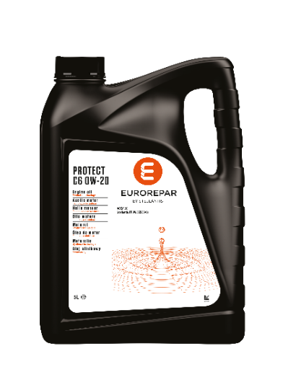 EUROREPAR PROTECT C6 | 0W20 | 1 | 6503212780 | C6 | - | FPW9.55535/01 | - | - | - | - | - | - | - | - | - | PSA B71 2010 FIAT 9.55535-DM1/DSX/GSX | 17.87 | 18.76 | 6E | 53% | 8.40 | 8.82
 |  | 5 | 6503212880 | C6 | - | FPW9.55535/01 | - | - | - | - | - | - | - | - | - | PSA B71 2010 FIAT 9.55535-DM1/DSX/GSX | 17.16 | 18.01 | 6E | 53% | 8.06 | 8.47
 |  | 20 | 6503212980 | C6 | - | FPW9.55535/01 | - | - | - | - | - | - | - | - | - | PSA B71 2010 FIAT 9.55535-DM1/DSX/GSX | 16.44 | 17.27 | 6E | 53% | 7.73 | 8.11
 |  | 60 | 6503213080 | C6 | - | FPW9.55535/01 | - | - | - | - | - | - | - | - | - | PSA B71 2010 FIAT 9.55535-DM1/DSX/GSX | 15.77 | 16.55 | 6E | 53% | 7.41 | 7.78
 |  | 208 | 6503213180 | C6 | - | FPW9.55535/01 | - | - | - | - | - | - | - | - | - | PSA B71 2010 FIAT 9.55535-DM1/DSX/GSX | 14.29 | 15.01 | 6E | 53% | 6.72 | 7.05
 EUROREPAR PROTECT OV | 0W20 | 5 | 6503213280 | C5 | SP | - | OV 040 1547 A20 | - | - | 229.71 | - | RBS0-2AE | WSS-M2C954-A1 | - | TOYOTA | - | 19.32 | 20.28 | 6E | 53% | 9.08 | 9.53
 |  | 20 | 6503213380 | C5 | SP | - | OV 040 1547 A20 | - | - | 229.71 | - | RBS0-2AE | WSS-M2C954-A1 |  | TOYOTA | - | 18.51 | 19.44 | 6E | 53% | 8.70 | 9.13
 |  | 60 | 6503213480 | C5 | SP | - | OV 040 1547 A20 | - | - | 229.71 | - | RBS0-2AE | WSS-M2C954-A1 |  | TOYOTA | - | 17.71 | 18.60 | 6E | 53% | 8.33 | 8.74
 |  | 208 | 6503213580 | C5 | SP | - | OV 040 1547 A20 | - | - | 229.71 | - | RBS0-2AE | WSS-M2C954-A1 |  | TOYOTA | - | 16.10 | 16.90 | 6E | 53% | 7.57 | 7.94

DFS_LIQUIDI PER CAMBI
^{(*)} Pictures are not contractual
1 Litro ^{(*)}
60 Litri ^{(*)}
 | 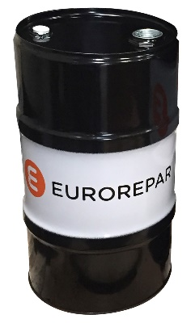

 | Cambio
 | Fluidi
 | Ms* = Conforme alle specifiche.

Prodotto | Grado | Volume in litri | PART NUMBER | API | Approvazione | Ms* STELLANTIS | Ms* GM | Ms* Asin Warner | Ms* JWS | Ms* LT | Ms* JASO | PVP €/L 01/06/2026 | New PVP €/L al 01/09/2026 | Lett.Sconto | SCONTO PNR % CONSIGLIATO | PNR €/L 01/06/2026 | New PNR €/L al 01/09/2026
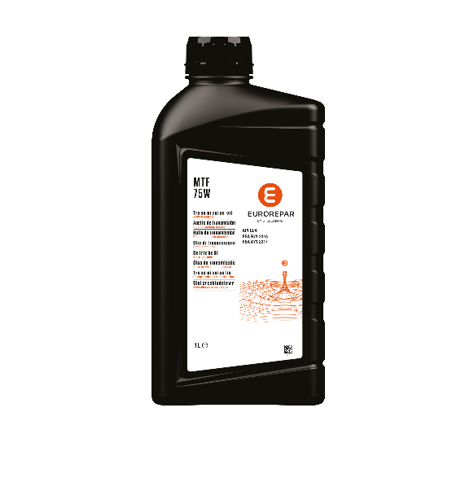 MTF 75W | 75W | 1 | 6503214380 | GL4 | PSA B71 2316 PSA B71 2317 | - |  | - | - | - |  | 21.39 | 22.46 | 6E | 53% | 10.05 | 10.55
 |  | 60 | 6503214480 | GL4 | PSA B71 2316 PSA B71 2317 | - |  | - | - | - |  | 19.25 | 20.21 | 6E | 53% | 9.05 | 9.50
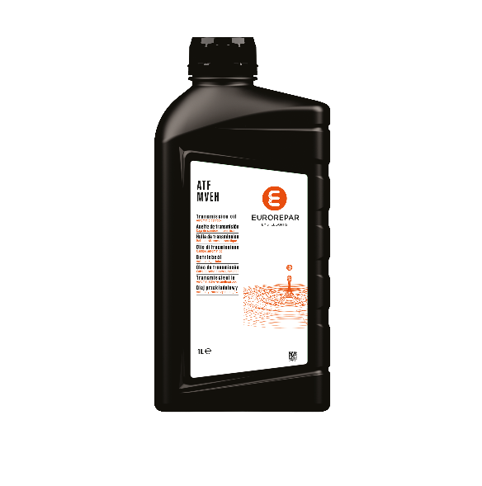 ATF MVeh |  | 1 | 6503214280 | - | - | PSA AL4 | Dexron IIIG Dexron IIIH Dexron VI | AW-1 | JWS 3324 JWS 3309 | LT71141 | JASO M315 1A JASO M315 1A-LV JASO M315 2A | 21.39 | 22.46 | 6E | 53% | 10.05 | 10.55

